상품제안서
929-엘라 원형벽거울(화이트,코랄) | 상품코드: F22460

 |  |  |  |  |  |  | 02-412-0044 | www.easy1.co.kr
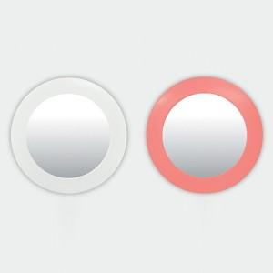 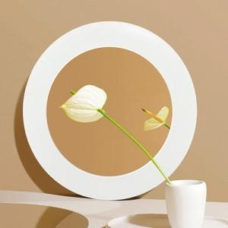

【상세/제작정보】

【인쇄/포장옵션】 | 실크 / 포장불가능

【공급단가】 | 수량 | 50~ | 100~ | 300~ | 500~ | 1,000~
*VAT별도 | 단가 | 14,300원 | 14,080원 | 13,750원 | 13,200원 | 12,650원

【상품 URL】 | https://dev.easy1.co.kr:443/src/goods_detail.php?gdno=22460

